Accueil
MicMac (Mon impact carbone, Mes actions concrètes)
 |  |  |  | MicMac V1.2 - 19/10/2016
Bienvenue et merci d'utiliser MicMac ! Vous vous demandez quel est votre impact individuel concernant la problématique du changement climatique ? Vous voulez montrer l'exemple ? Vous voulez "faire votre part" ? Vous souhaitez agir à votre niveau en modifiant vos habitudes pour que votre impact soit le plus faible possible ? Mais vous n'êtes pas sûr-e de savoir par où commencer et vous voudriez être certain-e de faire des actions efficaces ? MicMac va : - vous permettre d'évaluer simplement et rapidement l'impact de vos pratiques et de vos gestes quotidiens, - vous permettre d'identifier l'origine de vos plus gros impacts, - vous donner plusieurs pistes d'actions pour les réduire. En pratique, vous allez d'abord saisir quelques informations sur vos habitudes. Ensuite vous pourrez voir une évaluation de votre impact sur le climat et identifier des actions possibles. Enfin, vous pourrez également faire une simulation du coût qu'aurait pour vous une contribution énergie/climat, une taxe carbone ou CO2 ou bien une augmentation des prix des carburants. MicMac a été conçu par les associations TaCa et Avenir Climatique sur une idée originale de TaCa.

Pour démarrer, cliquez ci-dessous.
DÉMARRER VOTRE BILAN

À la fin, vous pouvez nous aider à améliorer l'outil en répondant à notre questionnaire d'amélioration ! (cliquez ci-dessous)
RÉPONDRE AU QUESTIONNAIRE

Si vous avez des questions, vous pouvez nous contacter aux adresses suivantes :
Association TaCa |  | micmac.taca@yahoo.fr
Association Avenir Climatique |  | contact@avenirclimatique.org

 | http://www.taca.asso.fr/ |  | http://avenirclimatique.org

MicMac est mis à disposition selon les termes de
la licence Creative Commons Attribution 4.0 International.
qu'est-ce que ça implique ?

La version de référence de cet outil est disponible sur les sites de TaCa et d'Avenir Climatique.

Mode d'emploi
MODE D'EMPLOI Vous trouverez ici comment utiliser l'outil.

NB : Pour éviter de fausses manipulations, cet outil est verrouillé. Vous pouvez lever la protection à tout moment, celle-ci n'est pas protégée par un mot de passe.

1. Saisissez les informations demandées sur la page de saisie dans les cases orange.
ACCÉDER À LA SAISIE

2. Consultez le résultat sur la page des résultats.
ACCÉDER À VOS RÉSULTATS

3. Et si le prix de l'énergie augmente ? Et s'il y a une taxe carbone ? Combien cela me coûte-t-il ? Faites la simulation sur la page "simulation prix carbone".
ACCÉDER À LA SIMULATION DU PRIX CARBONE

Les sources de données figurent sur la page des sources.
ACCÉDER À LA SOURCE DES DONNÉES

Une interrogation? Vous trouverez sûrement la réponse dans la foire aux questions.
ACCÉDER À LA FOIRE AUX QUESTIONS

Aidez-nous à améliorer l'outil en répondant à notre questionnaire d'amélioration !
RÉPONDRE AU QUESTIONNAIRE

Si vous avez des questions, vous pouvez nous contacter aux adresses suivantes :
Association TaCa |  | micmac.taca@yahoo.fr
Association Avenir Climatique |  | contact@avenirclimatique.org

 | http://www.taca.asso.fr/ |  | http://avenirclimatique.org

Saisie
ÉCRAN DE SAISIE Saisissez ici vos consommations dans les cases orange.
MODE D'EMPLOI
RÉSULTATS
SIMULATION DU PRIX CARBONE
SOURCE DES DONNÉES

Vos consommations personnelles |  | Émissions unitaires |  | Vos émissions annuelles
 |  | en carbone équivalent | (cf. foire aux questions) | kg carbone équivalent | kg équivalent CO2
Logement |  | Indiquez le nombre d'habitants et la surface de votre logement |  |  |  | En règle générale, les données à rentrer dans cet outil sont vos données personnelles et pas celles de votre foyer. Le logement est un cas particulier : il faut rentrer les consommations de votre foyer et son nombre d'occupants. L'outil divise les émissions du foyer en part égale pour chaque occupant. La surface du logement est utilisée dans la partie resultat pour comparer votre logement avec des standards au m2. Astuce : Vous trouverez vos consommations annuelles d'énergie sur vos factures de gaz et d'électricité ou sur votre compte en ligne sur le site de votre fournisseur. En première approximation l'outil néglige l'impact du chauffage au bois. Si vous utilisez plusieurs logements (par exemple une residence secondaire) il faut se debrouiller à "ramener" ces consommations dans celles du logement principal.

Caractéristiques du logement
Nombre d'habitants du logement
Surface logement (m²)
Électricité (conso annuelle en kWh) |  | (Pour une aide à l'estimation, voir la page dédié)
Fournisseur classique (EDF, ...) |  | 22 | kg C/1000kWh | - | -
Fournisseur électricité verte |  | 2.0 | kg C/1000kWh | - | -
Gaz et fioul (consommation annuelle) |  | (Pour une aide à l'estimation, voir la page dédié)
Gaz en kWh |  | 59 | kg C/1000kWh | - | -
Fioul en litres |  | 1 | kg C/Litre | - | -

Transports (hors transports professionnels) |  |  |  |  |  | Indiquez vos déplacements personnels et pas les déplacements professionnels. Kilométrage annuel de vos déplacements PERSONNELS (cela comprend le trajet maison-travail mais pas ceux effectués dans le cadre de vos fonctions) Nombre moyen d'usagers : les personnes vous accompagnant de manière régulière et partageant donc l'usage du vehicule. Conso moyenne aux 100 : ci-dessous des valeurs standards si vous ne savez pas la consommation de votre voiture (source, guide facteurs émissions ADEME V6) : * Essence : 6L (5CV et moins), 7L (6 à 10 CV), 11L (11 CV et plus) * Diesel : 7L (5CV et moins), 9L (6 à 10 CV), 11L (11 CV et plus) * Hybride : enlever 15 % aux consommations ci-dessus (source ADEME : http://www2.ademe.fr/servlet/KBaseShow?catid=13655) Attention pour l'avion : on vous demande le nombre d'heures par an dans l'avion (afin de pénaliser les vols court courrier). Attention pour le train et les transports en commun : le nombre d'heures par semaine à indiquer est le nombre d'heure effectivement passées dans le bus ou le métro, il ne faut pas compter le temps d'attente aux correspondances. Le train de banlieue et le RER comptent dans le temps de métro et non de train.

Voiture à essence/gazole
Kilométrage annuel |  | 1 | kg C/Litre | - | -
Nombre moyen d'usagers
Conso moyenne aux 100km
Voiture au gaz
Kilométrage annuel |  | 0.7 | kg C/Litre | - | -
Nombre moyen d'usagers
Conso moyenne aux 100km
Moto/Scooter/Mobilette
Kilométrage annuel |  | 1 | kg Ce/Litre | - | -
Conso moyenne aux 100km
Avion
Nombre d'heures de vol par an |  | 51 | kg C/heure | - | -
Train
Kilométrage annuel |  | 0.2 | kg C/(100 km) | - | -
Transports en commun
Nombre d'heures de bus/semaine |  | 0.54 | kg C/heure | - | -
Nombre d'heures de métro/semaine |  | 0.05 | kg C/heure | - | -

Alimentation |  |  |  |  |  | INDICATEURS (pour apprécier la quantité totale pour 1 SEMAINE) Viande * Un steack haché pèse 100 g environ * Un oeuf pèse environ 50 g : 6 oeufs pèsent 0,3 kg ; 20 oeufs pèsent 1 kg * Une portion: 0,15Kg Laitages Portion fromage : 0,05Kg Portion laitages : 0,125Kg Exemples de fruits et légumes arrivés par avion : * Cerises, fraises et raisins de l'hémisphère sud, * Ananas de Côte d'Ivoire, litchis de la Réunion * Bananes, oranges d'Amérique du Sud Plats cuisinés et conserves Une boîte de conserve format classique contient 0,8 kg

Viandes et poissons (kg/semaine)
Viandes de bœuf, veau, mouton |  | 5.5 | kg C/kg | - | -
Viande de porc |  | 1.4 | kg C/kg | - | -
Volaille et œufs |  | 0.8 | kg C/kg | - | -
Poisson |  | 0.5 | kg C/kg | - | -
Produits bio dans la viande |  | Émissions évitées sur la part bio : |  | Émissions totales évitées sur la part bio : (Émissions modifiées ci-dessus)
% de bio dans viande |  | 30% |  | - | -
Laitages (par semaine)
Fromage et beurre (kg) |  | 2.7 | kg C/kg | - | -
Laitages (kg) |  | 0.7 | kg C/kg | - | -
Lait (litres) |  | 0.3 | kg C/litre | - | -
Fruits et légumes frais (kg/semaine)
Hors saison/non local/exotique |  | 0.75 | kg C/kg | - | -
Arrivé par avion |  | 3.00 | kg C/kg | - | -
Local et de saison |  | 0.03 | kg C/kg | - | -
Plats cuisinés et boîtes de conserves (kg/semaine)
Plats cuisinés, boîtes conserves, etc |  | 0.75 | kg C/kg | - | -
Pain, pâtes, riz, etc (kg/semaine)
Pain, pâtes |  | 0.15 | kg C/kg | - | -
Riz |  | 0.75 | kg C/kg | - | -
Boissons (litres/semaine)
Alcool (tous types) |  | 0.40 | kg C/kg | - | -
Sodas, jus, sirops, etc. |  | 0.16 | kg C/kg | - | -
Buvez-vous votre eau en bouteille ?
Cochez la case si oui | FALSE | 30 | kg C/an | - | -

Biens et services |  |  |  |  |  | Biens de consommation : Euros/an L'énergie grise, c'est à dire le carbone nécessité pour fabriquer les objets qu'on achète, est beaucoup plus importante dans les objets et services de haute technologie que dans les objets et services courants (vêtements, mobilier, plombier). Il s'agit ici de répartir votre budget d'achat annuel entre les 2 postes proposés. Mettre les abonnements téléphonie dans le 1er poste. N'oubliez pas les budgets cadeau Noël et anniversaire. Scoop: les dons à taca et Avenir Climatique sont estimés à 0g Ce/€ !

Dépenses annuelles en €
Matériel informatique-téléphonie mobile (€/an) |  | 908 | kg C/1000€ | - | -
Produits manufacturés (vêtements, livres, mobilier, électroménager, etc.) (€/an) |  | 35 | kg C/1000€ | - | -

Finance |  |  |  |  |  | Finances : Euros Il faut estimer ici la valeur de vos actifs financiers (divisez par 2 si vous êtes en couple avec communauté réduite aux acquets). L'empreinte carbone est différente entre les placements classiques et les placements responsables.

Valeur en € de vos actifs financiers (épargne, livrets, actions, assurance vie, PEL, ...)
Banques/actifs classiques |  | 3.1 | kg C/1000€ | - | -
Banques/actifs "responsables" |  | 0.9 | kg C/1000€ | - | -

Services publics

Services gratuits de l'Etat et des collectivités (Santé, routes, éducation, justice, défense, etc.)
Forfait individuel identique pour tous |  | 350 | kg C/citoyen | 350 | 1,284

Traitement du nucléaire
Dans les réflexions sur l'énergie en France, la question du nucléaire est souvent évoquée. Concernant les émissions de gaz à effet de serre liées à la production d'électricité d'origine nucléaire, elles sont controversée mais restent dans une fourchette comparables à l'éolien (pour les estimations les plus favorables au nucléaire) et au photovoltaïque (pour les estimations les plus défavorables au nucléaire). Dans tous les cas, ces émissions sont faibles par rapport à l'électricité d'origine fossile (gaz, pétrole, charbon). Bien sûr, il n'y a pas que les émissions de gaz à effet de serre à prendre en compte dans la problématique nucléaire et vous voudrez peut-être intégrer une pénalité pour le nucléaire dans ce bilan des émisions que vous êtes en train de réaliser. Pour ce faire, cet outil propose la possibilité d'attribuer artificiellement à l'électricité nucléaire plus d'émissions de gaz à effet de serre qu'elle n'en génère dans la réalité en lui imputant les mêmes émissions que l'électricité produite à partir de gaz, soit 130 g Ce/kWh. Si vous souhaitez intégrer cette pénalité dans le calcul du présent bilan, cochez la case ci-contre. |  |  |  |  | FALSE

Résultats
MODE D'EMPLOI
SAISIE
SIMULATION DU PRIX CARBONE
SOURCE DES DONNÉES
ÉCRAN DES RÉSULTATS Vous pouvez voir ici vos résultats.
 |  |  |  |  |  | Bravo, si tout le monde avait le même impact que vous, le problème du changement climatique serait résolu ! Continuez à montrer l'exemple !
 |  |  |  |  |  | Bravo, vous êtes très en-dessous de la moyenne ! Continuez à montrer l'exemple et à persévérer dans vos actions : il faudrait que tout le monde soit en dessous de 500 kg eq C par an pour résoudre le problème climatique.
 |  |  |  |  |  | Bravo, vous êtes en-dessous de la moyenne ! Continuez à montrer l'exemple et à persévérer dans vos actions : il faudrait que tout le monde soit en dessous de 500 kg eq C par an pour résoudre le problème climatique.
 |  |  |  |  |  | Vous êtes un peu au-dessus de la moyenne française. Avec quelques actions vous serez rapidement en-dessous.
 |  |  |  |  |  | Vous êtes très au-dessus de la moyenne française : quelle chance ! Vous pouvez sans doute facilement réduire votre impact !
 |  | kg eq Carbone | kg eq CO2
 |  | Qu'est-ce que c'est ? | Qu'est-ce que c'est ?
TOTAL GÉNÉRAL (hors services publics) | Votre total | 0 | 0 | Bravo, si tout le monde avait le même impact que vous, le problème du changement climatique serait résolu ! Continuez à montrer l'exemple !
 | Moyenne française | 2280 | 8360

TOTAL GÉNÉRAL (avec services publics) | Votre total | 350 | 1284
 | Moyenne française | 2630 | 9644
 | Objectif 2050 | 500 | 1800
Répartition des émissions annuelles
Total émissions du logement | 0
Total Transports | 0
Total Alimentation | 0
Total Autre Consommation | 0
Total finance | 0
Total service publics | 350
Répartition des émissions annuelles en kg équivalents carbone (kg Ce)
Total émissions du logement | 0
Total Transports | 0
Total Alimentation | 0
Total Autre Consommation | 0
Total finance | 0
Total service publics | 350

Logement | Émissions annuelles par type d'énergie (et par personne) |  |  |  | PISTES D'AMÉLIORATION - Effectuer des travaux de rénovation thermique. - Limiter le chauffage (NB : passer de 20 à 19° représente 7% de conso en moins) - Mettre des pulls, éviter de chauffer les pièces où l’on n’est pas souvent. - Éviter de chauffer quand on n’est pas là. - Éviter la climatisation. - Veiller à l'entretien du matériel électroménager. - Privilégier la lumière naturelle (penser à l'orientation du bureau et des fauteuils/canapés pour profiter au maximum de la lumière du jour). - Utiliser des ampoules basse consommation.
 |  | kg eq C | kg eq CO2
 | Électricité | - | -
 | Gaz naturel | - | -
 | Fioul | - | -
 | Total émissions du logement | 0 | -
 | Moyenne française | 424 | 1,556
Emissions annuelles logement (kg eq. carbone)

 | Performances énergétiques | kWh/m²/an | #DIV/0! |  | PERFORMANCES ÉNERGÉTIQUES ET CLIMATIQUES Le tableau vous indique dans quelle catégorie vous vous situez (de A à F).
 |  | Classement | #DIV/0!
 | Performances climatiques | kg eqC/m²/an | #DIV/0!
 |  | kg eqCO2/m²/an | #DIV/0!
 |  | Classement | #DIV/0!

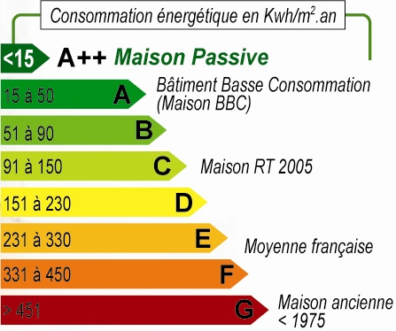
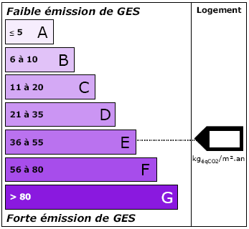
 |  |  |  |  | GES : Gaz à Effets de Serre

Transports | Émissions annuelles par type de transport |  |  |  | PISTES D'AMÉLIORATION - Faire du covoiturage pour les trajets réguliers/quotidiens (travail) ou les déplacements plus longs : aller sur un site de covoiturage et indiquer ses trajets réguliers ou chercher quelqu'un qui les fait aussi. - Privilégier le vélo pour les petits déplacements. - Privilégier les transports en commun. - Limiter les déplacements en avion, préférer le train pour les voyages nationaux. - Déménager pour aller au travail à pied.
 |  | kg eq C | kg eq CO2
 | Voiture ess. | - | -
 | Voiture gaz | - | -
 | Moto/Scooter/Mobilette | - | -
 | Avion | - | -
 | Trains | - | -
 | Bus | - | -
 | Métro | - | -
 | Total Transports | 0 | 0
 | Moyenne française | 501 | 1,838

Emissions annuelles transports (kg eq. carbone)

Alimentation | Émissions annuelles par type d'aliment |  |  |  | PISTES D'AMÉLIORATION - Préférer les fruits et légumes de saison et de production locale. - Limiter fortement la consommation de viande, notamment la viande rouge.
 |  | kg eq C | kg eq CO2
 | Viande rouge | 0 | 0
 | Viande de porc | 0 | 0
 | Volaille et œufs | 0 | 0
 | Poisson | 0 | 0
 | Total viandes & poissons | 0 | 0
 | Fromage | 0 | 0
 | Laitages | 0 | 0
 | Lait | 0 | 0
 | Total laitages | 0 | 0
 | Fruits et légumes hors saison | 0 | 0
 | Fruits exotiques | 0 | 0
 | Fruits et légumes de saison | 0 | 0
 | Total fruits et légumes | 0 | 0
 | Plats cuisinés et conserves | 0 | 0
 | Total Plats cuisinés/conserves | 0 | 0
 | Pain, pâtes | 0 | 0
 | Riz | 0 | 0
 | Total pain, pâtes, riz | 0 | 0
 | Alcool | 0 | 0
 | Soda, sirops, jus | 0 | 0
 | Eau en bouteille | 0 | 0
 | Total boissons | 0 | 0
 | Total Alimentation | 0 | 0
 | Moyenne française | 670 | 2,457

Part des émissions de l'alimentation
Total viandes & poissons | 0
Total laitages | 0
Total fruits et légumes | 0
Total Plats cuisinés/conserves | 0
Total pain, pâtes, riz | 0
Total boissons | 0
Emissions des viandes et poissons (en kg eq C)

Consommations | Émissions annuelles par type de consommations |  |  |  | PISTES D'AMÉLIORATION - Work in progress.
 |  | kg eq C | kg eq CO2
 | Matériel informatique & électronique | 0 | 0
 | Produits manufacturés (vêtement, livres, mobilier, électroménager, etc.) | 0 | 0
 | Total Autre Consommation | 0 | 0
 | Moyenne française | 548 | 2,010

Emissions annuelles des consommations

Finance | Émissions annuelles par type d'actifs financiers |  |  |  | PISTES D'AMÉLIORATION - Changer pour une banque inverstissant plutôt vers des projets bas-carbone Le site http://epargneclimat.com/ apporte des éléments à ce sujet
 |  | kg eq C | kg eq CO2
 | Banques/actifs classiques | 0 | 0
 | Banques/actifs "responsables" | 0 | 0
 | Total finance | 0 | 0
 | Moyenne française | 136 | 499

TOTAL GÉNÉRAL (hors services publics) | Votre total | 0 | 0
 | Moyenne française | 2280 | 8360

État (Services publics, santé, éducation, défense, etc.) | Émissions annuelles
 |  | kg eq C | kg eq CO2
 | Total service publics | 350 | 1284
 | Moyenne française | 350 | 1,284

TOTAL GÉNÉRAL (avec services publics) | Votre total | 350 | 1284
 | Moyenne française | 2630 | 9644

Simulation prix carbone
ÉCRAN DE SIMULATION DU PRIX DU CARBONE Vous pouvez voir ici l'impact d'une taxe carbone ou d'une augmentation du prix du carburant sur votre budget.
MODE D'EMPLOI
SAISIE
RÉSULTATS
SOURCE DES DONNÉES

Indiquez les augmentations de prix à simuler
Augmentation du prix du carburant (en €/L) |  | Si le carburant est à 1,5 €/L et que vous voulez connaître l'impact à 2 €/L, indiquez "0,5" dans la case (augmentation de 0,5 €/L). | Augmentation du prix du carburant : Si le carburant est à 1,5 €/L et que vous voulez connaître l'impact à 2 €/L, indiquez "0,5" dans la case (augmentation de 0,5 €/L). Prix du CO2 - taxe CO2 : Comme valeur par défaut, vous pouvez mettre 20 €/tonne, ce qui était la valeur prévue par le dernier projet de taxe carbone. A terme, certains économistes suggèrent qu'une telle taxe devrait atteindre 200 €/tonne. Surcoût total par tonne de carbone : Le surcoût total est calculé automatiquement, il s'agit du surcoût des 2 premières lignes cumulées.
Prix du CO2 - taxe CO2 (en €/tonne CO2) |  | Comme valeur par défaut, vous pouvez mettre 20 €/tonne, ce qui était la valeur prévue par le dernier projet de taxe carbone. A terme, certains économistes suggèrent qu'une telle taxe devrait atteindre 200 €/tonne.
Surcoût total par tonne de carbone | 0.00 | Le surcoût total est calculé automatiquement, il s'agit du surcoût des 2 premières lignes cumulées.
Surcoûts annuels en €
Émissions et surcoûts annuels par poste
 | kg eq C | surcoûts en €
Logement | - | -
Transport | - | -
Alimentation | - | -
Consommation | - | -
Finance | - | -
Services publics (impôts) | 350 | -
Total surcoût | 350 | 0
dont augmentation du prix du carburant |  | 0
dont prix ou taxe CO2 |  | 0
Simulation d'une taxe CO2 redistribuée intégralement
Si les recettes de la taxe CO2 étaient redistribuées intégralement, vous toucheriez un chèque annuel de (en €) : |  | 0
Entre le coût de la taxe et le chèque, vous gagneriez chaque année (en €) : |  | 0

Surcoûts sur l'énergie (en €/an)
Logement | Émissions et surcoûts annuels par type d'énergie
 |  | kg eq C | surcoûts en €
 | Électricité | - | -
 | Gaz naturel | - | -
 | Fioul | - | -
 | Total logement | 0 | 0

Surcoûts sur les transports (en €/an)
Transports | Émissions et surcoûts annuels par type de transport
 |  | kg eq C | surcoûts en €
 | Voiture à essence | - | -
 | Voiture au gaz | - | -
 | Moto/Scooter/Mobilette | - | -
 | Avion | - | -
 | Train | - | -
 | Bus | - | -
 | Métro | - | -
 | Total Transports | 0 | 0

Surcoûts sur la nourriture (en €/an)
Alimentation | Émissions et surcoûts annuels par type d'aliment
 |  | kg eq C | surcoûts en €
 | Viande rouge | 0 | 0 | Surcoûts annuels alimentation
 | Viande de porc | 0 | 0 |  | surcoûts en €
 | Volaille et œufs | 0 | 0 | Total viandes et poissons | 0
 | Poisson | 0 | 0 | Total laitages | 0
 | Total viandes et poissons | 0 | 0 | Total fruits et légumes | 0
 | Fromage | 0 | 0 | Total plats cuisinés | 0
 | Laitages | 0 | 0 | Total pain, pâtes, riz | 0
 | Lait | 0 | 0 | Total boissons | 0
 | Total laitages | 0 | 0
 | Fruits et légumes hors saison | 0 | 0
 | Fruits exotiques | 0 | 0
 | Fruits et légumes de saison | 0 | 0
 | Total fruits et légumes | 0 | 0
 | Plats cuisinés et conserves | 0 | 0
 | Total plats cuisinés et conserves | 0 | 0
 | Pain, pâtes | 0 | 0
 | Riz | 0 | 0
 | Total pain, pâtes, riz | 0 | 0
 | Alcool | 0 | 0
 | Soda, sirops, jus | 0 | 0
 | Eau en bouteille | 0 | 0
 | Total boissons | 0 | 0
 | Total Alimentation | 0 | 0
Surcoûts sur de la consommation (en €/an)
Consommations | Émissions et surcoûts annuels par type de consommation
 |  | kg eq C | surcoûts en €
 | Matériel informatique/électronique | 0 | 0
 | Produits manufacturés (vêtements, livres, mobilier, électroménager, etc.) | 0 | 0
 | Total Autre Consommation | 0 | 0
Pertes de rendement de la finance (en €/an)
Finance | Émissions et pertes annuelles par type d'actifs financiers
 |  | kg eq C | surcoûts en €
 | Banques/actifs classiques | 0 | 0
 | Banques/actifs "responsables" | 0 | 0
 | Total finance | 0 | 0

TOTAL GÉNÉRAL (hors services publics) |  | 0 | 0

État (Services publics, santé, éducation, défense, etc.) | Émissions et surcoûts annuels par type d'actifs financiers
 |  | kg eq C | surcoûts en €
 | Total service publics | 350 | 0

TOTAL GÉNÉRAL (hors services publics) |  | 350 | 0

Sources des données
SOURCES DES DONNÉES Vous verrez ici les sources des différentes données utilisées pour cet outil.
MODE D'EMPLOI
SAISIE
RÉSULTATS
SIMULATION DU PRIX CARBONE

 | La différence entre carbone et CO2 ? Voir la foire aux questions.
Postes d'émissions | Émissions unitaires |  |  | Sources de la donnée
 | grammes équivalent carbone par unité | grammes équivalent CO2 par unité | /Unité | Explications et sources | Liens vers les sources
Logement
Électricité
Fournisseur classique | 22 | 80 | /kWh | Base Carbone - Electricité, Mix moyen, France continentale, consulté le 05/09/2014 | http://www.basecarbone.fr
Fournisseur élec. Verte | 2.0 | 7.33 | /kWh | Approximé à l'éolien, Base Carbone - Electricité par mode de production, éolien, calcul ACV inclus, pertes réseau inclus, consulté le 05/09/2014 | http://www.basecarbone.fr
Gaz et fioul
Gaz | 59 | 218 | /kWh PCI | D'après la Base Carbone (241 g CO2e/kWh PCI) et ratio PCI/PCS = 0,9028. Base Carbone - Gaz naturel, amont et combustion, France continentale, consulté le 05/09/2014 | http://www.basecarbone.fr
Fioul | 1 | 4 | /litre | Émissions du fioul amont et combustion (884 g Ce/litre) arrondies à 1 kg Ce/litre pour des raisons mnemotechniques et pour tenir compte de l'amortissement de la chaudière (pas de source à ce sujet). Base Carbone - Fioul domestique, amont et combustion, France continentale, consulté le 05/09/2014 | http://www.basecarbone.fr
Transports
Voiture à essence/gazole | 1,019 | 3,737 | /litres essence | Sur la base d'une moyenne essence (2,95 kg CO2e/L) et gazole (3,19 kg CO2e/L) pour les émissions de combustion du carburant avec amont à quoi on ajoute les émissions de fabrication de la voiture raportées à son utilisation (40 g CO2e/km) sur la base de 6 litres/100 km de conso moyenne. Le résultat de 3,737 kg CO2e/litre=1,019 kg Ce/litre est arrondi à 1 kg Ce/litre pour des raisons mnemotechnique. Base carbone - Voiture, fabrication amortie sur durée de vie ; Essence pure, amont et combustion ; Gazole pur, amont et combustion, consulté le 05/09/2014 | http://www.basecarbone.fr
Voiture au gaz | 684 | 2,507 | /litre gaz | Sur la base des émissions du GPL (1,84 kg CO2e/litres) à quoi on ajoute les émissions de fabrication de la voiture raportées à son utilisation (40 g CO2e/km) sur la base de 6 litres/100 km de conso moyenne. Base carbone - Voiture, fabrication amortie sur durée de vie ; GPL, gaz de pétrole liquéfié, amont et combustion, consulté le 05/09/2014 | http://www.basecarbone.fr
Moto/Scooter/Mobilette | 1 | 4 | /litres essence | En reprenant le même chiffre que pour la voiture à essence/gazole pour des raisons mnemotechniques. | http://www.basecarbone.fr
Avion | 51,341 | 188,250 | /heure de vol (un passager) | Déterminé sur la base de 251 gCO2e/(passager.km) et d'une vitesse de 750 km/h. Base Carbone - Avion, déplacement/voyage, 180-250 sièges, 3000-4000 km, carburant et amortissement de la fabrication du véhicule ; ordre de grandeur de vitesse tiré de ABM, consulté le 05/09/2014 | http://www.abm.fr/voyager-en-avion-le-guide-du-passager/en-complement/distances-et-durees-de-vol.html
 |  |  |  |  | http://www.basecarbone.fr
Train | 1.5 | 5.6 | /km (pour un passager) | Base Carbone - Train grandes lignes, électricité ACV, pertes réseau incluses, France continentale, consulté le 05/09/2014 | http://www.basecarbone.fr
Transports en commun
Nb heures bus/semaine | 543 | 1992 | /heures (pour un passager) | Sur la base de 166 gCO2e/(passager.km) et de 12 km/h de vitesse moyenne - Base Carbone - Bus, moyen, réseaux urbains Classe 2 (zone urbaine et interurbaine) - amont et combustion ; Mairie de Paris pour la vitesse des bus, consulté le 05/09/2014 | http://www.paris.fr/pratique/deplacements-voirie/transports-en-commun/promouvoir-les-transports-collectifs/rub_385_stand_10755_port_1208
 |  |  |  |  | http://www.basecarbone.fr
Nb heures métro/semaine | 45 | 166 | /heures (pour un passager) | Sur la base de 6,63 gCO2e/(passager.km) et de 25 km/h de vitesse moyenne. Base Carbone- Métro/tram/Trolley, réseaux urbains Classe 1 - amont et combustion ; transports.blog.lemonde.fr, consulté le 05/09/2014 | http://transports.blog.lemonde.fr/2013/03/11/les-petits-secrets-de-la-ratp-reveles-au-public/
 |  |  |  |  | http://www.basecarbone.fr
Alimentation
Viandes et poissons
Viande de bœuf, veau, mouton | 5,455 | 20,000 | /kg | Sur la base de 17 600 gCO2e/kg pour la vache de réforme et des valeurs supérieures à 25 000 gCO2e/kg pour veau, bœuf, mouton ; Base Carbone - vache allaintante de réforme, fabrication ; Base Carbone - veau fabrication ; Base Carbone - Bœuf - Fabrication, consulté le 05/09/2014 | http://www.basecarbone.fr
Viande de porc | 1,414 | 5,185 | /kg | Base Carbone - Cochon, fabrication, consulté le 05/09/2014 | http://www.basecarbone.fr
Volaille et œufs | 818 | 3,000 | /kg | Sur la base de 2 816 gCO2e/kg de volaille industrielle, de 3 176 gCO2e/kg pour l'oeuf et de valeurs supérieures à 3 500 gCO2e/kg pour poulet fermier, pintade et canard. Base Carbone - Vollaille industrielle, fabrication ; Base Carbone - Œuf, fabrication, consulté le 05/09/2014 | http://www.basecarbone.fr
Poisson | 522 | 1,914 | /kg | Base Carbone - Pêche europenne, consulté le 05/09/2014 | http://www.basecarbone.fr
Produits bio dans la viande | 30 % d'émissions en moins |  |  | D'après Jean-Marc Jancovici sur son site Manicore : estimation de 30 % d'émissions en moins pour la viande rouge. | http://www.manicore.com/documentation/serre/assiette.html
Laitages
Fromage et beurre | 2,727 | 10,000 | /kg | Sur la base de 10 065 gCO2e/kg pour le beurre, 7247 gCO2e/kg pour les fromages à pâte molle et 13 805 gCO2e/kg pour les fromages à pâte dure. Base Carbone - Beurre, fabrication ; Fromage, pâte molle, fabrication ; Fromage, pâte dure, fabrication, consulté le 05/09/2014 | http://www.basecarbone.fr
Laitages | 659 | 2,416 | /kg | Base Carbone - Yaourts, fabrication, consulté le 05/09/2014 | http://www.basecarbone.fr
Lait | 329 | 1,208 | /litre | Base Carbone - Lait de vache, fabrication, consulté le 05/09/2014 | http://www.basecarbone.fr
Fruits et légumes (kg/semaine)
hors saison/non local/exotique | 754 | 2,766 | /kg | Sur la base de Base Carbone - Tomates, sous serre, fabrication, consulté le 05/09/2014 | http://www.basecarbone.fr
arrivés par avion | 3,000 | 11,000 | /kg | Sur la base de 5000 km en moyen courrier à 611 g Ce/(kg.km) - Guide des facteurs d'émissions V6 de l'ADEME, chapître transport, p54 | http://www2.ademe.fr/servlet/KBaseShow?catid=24826
de saison : non comptés car très faibles émissions | 32 | 117 | /kg | Base Carbone - Autres fruits et légumes de saison, consulté le 05/09/2014 | http://www.basecarbone.fr
Plats cuisinés et conserves | 754 | 2,766 | /kg | Sur la base de l'indice carbone de Casino sur un échantillon de plats cuisinés. http://www.produits-casino.fr, consulté le 25/08/2014 | http://www.produits-casino.fr/developpement-durable/dd_indice-carbone-produits.html?debut_passerelle=15#pagination_passerelle
Pain, pâtes, riz
Pain, pâtes | 150 | 550 | /kg | D'après un document de la ville de Mundolsheim qui cite l'ADEME | http://www.mundolsheim.fr/publicmedia/original/179/24/fr/Facteurs%20%C3%A9missions%20aliments.pdf
Riz | 750 | 2,750 | /kg | D'après un document de la ville de Mundolsheim qui cite l'ADEME | http://www.mundolsheim.fr/publicmedia/original/179/24/fr/Facteurs%20%C3%A9missions%20aliments.pdf
Boissons (litres/semaine)
Alcool | 400 | 1,467 | /litre | Sur la base du vin à 1 467 gCO2e/kg. Base Carbone - Vin, Fabrication, consulté le 05/09/2014 | http://www.basecarbone.fr
Sodas, jus, sirops, etc. | 164 | 600 | /litre | Sur la base de l'indice carbone Casino de 60 g CO2e/100g du diabolo à la grenadine. Www.casino.fr, consulté le 05/09/2014 | http://www.produits-casino.fr/vos-produits/famili/enfants-190/alimentaire/diabolo-a-la-grenadine.html
Eau en bouteille | 44,795 | 164,250 | /an | Sur la base d'une consommation d'une bouteille de 1,5 litres par jour à 30 g CO2e/100g. Casino, indice carbone - Eau de source 1,5 L, consulté le 05/09/2014 | http://www.produits-casino.fr/vos-produits/plaisir-de-cuisiner/boissons/eaux/eau-de-source-1-5l.html
Biens et services
Dépenses en €
Matériel informatique-électronique | 908 | 3,328 | /€ | Sur la base d'écran LCD 24 pouces (431 kgCOe/appareil) à 200 €, d'ordinateur portable (1900 kgCO2/appareil) à 350 €, de smartphone (480 kgCOe/appareil) à 200 €. Base Carbone - Ecran LCD 24 pouces ; Ordinateur portable>15 pouces, consulté le 05/09/2014 | http://www.basecarbone.fr
Produits manufacturés (vêtement, livres, mobilier, électroménager, etc.) | 35 | 128 | /€ | Sur la base de livres (1100 gCO2e/livre) à 20 € et d'une cuisinière avec 20 kg d'acier 50 % recyclé (2000 gCO2e/kg ; moyenne de neuf et recyclé) à 200 €. Base Carbone - Livre 300g ; Acier ou fer blanc neuf, fabrication ; Acier ou fer blanc, recyclé, fabrication, consulté le 05/09/2014 | http://www.basecarbone.fr
Finance
Valeur en € de vos actifs financiers (épargne, livrets, actions, assurance vie, PEL, ...)
Banques/actifs classiques | 3.1 | 11.3 | /€ d'intérêts | Sur la base de BNP Paribas (émissions annuelles de 905 gCO2e/€), en considérant, contrairement à l'utilisation qui est faite par epargneclimat.com et au vu de leur méthodologie de calcul, que ces émissions sont à appliquer aux dividendes touchés et non à l'épargne totale. Les dividendes en fonction de l'épargne ou des actifs sont évalués sur la base d'un taux d'intérêt de 1,25 % (taux du livret A). epagneclimat.com, consulté le 05/09/2014 | http://www.epargneclimat.com/documents/Classement.pdf
 |  |  |  |  | http://www.epargneclimat.com
Banques/actifs "responsables" | 0.9 | 3.4 | /€ d'intérêts | Sur la base d'une moyenne entre La Banque Postale (émissions annuelles de 480 gCO2e/€) et la Nef (émissions annuelles de 200 gCO2e/€), en considérant, contrairement à l'utilisation qui est faite par epargneclimat.com et au vu de leur méthodologie de calcul, que ces émissions sont à appliquer aux dividendes touchés et non à l'épargne totale. Les dividendes en fonction de l'épargne ou des actifs sont évalués sur la base d'un taux d'intérêt de 1 % (au lieu de 1,25 % en épargne classique, en considérant que ces placements sont moins rentables), consulté le 05/09/2014 | http://www.epargneclimat.com/documents/Classement.pdf
 |  |  |  |  | http://www.epargneclimat.com
Services publics
Services gratuits de l'Etat et des collectivités Santé, routes, éducation, justice, défense, etc.
Forfait individuel identique pour tous | 350,116 | 1,283,760 | /citoyen | Sur la base des services d'utilité publique. Carbone 4 - Services d'utilité publique, consulté le 05/09/2014 | http://www.carbone4.com/sites/default/files/TerraEco_revolution_carbone.jpg
Pénalité nucléaire artificielle | 130 | 477 | /kWh | Sur la base de l'électricité produite par des centrales à gaz. Guide des facteurs d'émissions ADEME Version 6, chapître énergie, tableau 26, consulté le 05/09/2014 | http://www2.ademe.fr/servlet/KBaseShow?catid=24826
Onglet résultats
Logement - moyenne française | 424,364 | 1,556,000 | /personnes | Carbone 4 - Energie des logements 2010, consulté le 05/09/2014 | http://www.carbone4.com/sites/default/files/TerraEco_revolution_carbone.jpg
Transports - moyenne française | 501,273 | 1,838,000 | /citoyen | Carbone 4 - Transports 2010, consulté le 05/09/2014 | http://www.carbone4.com/sites/default/files/TerraEco_revolution_carbone.jpg
Alimentation - moyenne française | 670,091 | 2,457,000 | /citoyen | Carbone 4 - Alimentation 2010, consulté le 05/09/2014 | http://www.carbone4.com/sites/default/files/TerraEco_revolution_carbone.jpg
Biens et services - moyenne française | 548,215 | 2,010,120 | /citoyen | Sur la base des estimations Carbone 4 des émissions des biens de consommations moins le fret. Carbone 4 - Autres biens de consommations 2010 ; Fret de marchandises et distribution 2010, consulté le 05/09/2014 | http://www.carbone4.com/sites/default/files/TerraEco_revolution_carbone.jpg
Finance - moyenne française | 136,156 | 499,240 | /citoyen | Carbone 4 - Services privés 2010, consulté le 05/09/2014 | http://www.carbone4.com/sites/default/files/TerraEco_revolution_carbone.jpg
Services publics - moyenne française | 350,116 | 1,283,760 | /citoyen | Carbone 4 - Services d'utilité publique 2010, consulté le 05/09/2014 | http://www.carbone4.com/sites/default/files/TerraEco_revolution_carbone.jpg
Émissions totales - moyenne française | 2,630,215 | 9,644,120 | /citoyen | Carbone 4 - Services d'utilité publique 2010, consulté le 05/09/2014 | http://www.carbone4.com/sites/default/files/TerraEco_revolution_carbone.jpg
Performances énergétiques | Conversion du gaz en PCI : facteur 0,9028 Conversion de l'électricité en équivalent primaire : - facteur de conversion de 2,58 pour EDF/classique - facteur de conversion de 1,05 pour électricité verte. |  |  | En considérant l'électricité verte comme provenant à 100 % de renouvelables.
Simulation prix carbone
Calcul impact d'une augmentation de prix des carburants | Surcoût saisie( en €/litre) / 0,87 x émissions (en kg Ce) |  |  | Sur la base de 3,19 kg CO2e/litre soit 0,87 kg Ce/litre pour le gazole, on considère que chaque kg Ce émis (tout poste compris) vient de la consommaton de 1,149 L de gazole et on applique le surcoût saisie. Base Carbone - Gazole pur, amont et combustion, consultée le 05/09/2014 | http://www.basecarbone.fr
Calcul impact d'une prix/taxe CO2 | Prix CO2 saisi (en €/tonne CO2e) * émissions (en kg Ce) * 44/12/1000 |  |  | Sur la base de la conversion 1 tonne CO2e = 12/44*1000 kg Ce
Calcul du montant du chèque CO2 redistribuée | Prix CO2 saisi (en €/tonne CO2e) * émissions moyennes françaises (en tonne CO2) |  |  | Sur la base des émissions moyennes françaises calculées ci-dessus.
Simulation Facture énergétique
Cout du kWh électrique |  |  | €/kWh | Estimation du cout du kWh par divers fournisseur, et divers type de compteur. La valeur utilisée est une moyenne de l'ensemble, ces valeurs changeant peu d'un fournisseur à un autre | JeChange.fr (életricité)
Cout du kWh de divers sources |  |  | €/kWh | Estimation du cout du kWh pour divers source énergétiques | Elyotherm.fr

FAQ
FOIRE AUX QUESTIONS

MODE D'EMPLOI
SAISIE
RÉSULTATS
SIMULATION DU PRIX CARBONE
SOURCE DES DONNÉES

Quelle est la différence entre "équivalent carbone" et "équivalent CO2" ?
L'équivalent CO2 et l'équivalent carbone permettent de mesurer tous les deux la même chose : les dégâts climatiques de nos émissions, c'est-à-dire, grosso modo, le réchauffement terrestre que ces émissions vont entraîner. C'est exactement pareil que les kilogrammes (kg) et les tonnes qui servent à mesurer une masse, ou bien les euros et les dollars qui servent à mesurer la valeur marchande des choses. Et, de la même manière, les dégâts climatiques exprimés en équivalent CO2 ne vont pas avoir la même valeur que les dégâts climatique exprimés en équivalent carbone : de même qu'une masse de 1 tonne équivaut à une masse de 1000 kg (rapport 1 pour 1000), un dégât climatique de 1 kg équivalent carbone équivaut à 3,7 kg équivalent CO2, c'est-à-dire presque 4 fois plus. Plus précisément : - émettre 1 kg équivalent carbone (noté "1 kg eq-C" ou "1 kgCe"), c'est faire autant de dégâts climatiques que si on avait brûlé 1 kg de carbone pur. - émettre 1 kg équivalent CO2 (noté "1 kg eq-CO2" ou "1 kgCO2e"), c'est faire autant de dégâts climatiques que si on émettait 1 kg de CO2. En pratique, si on brûle 1 kg de carbone pur, on émet 3,7 kg de CO2 (très exactement 12/44 kg), d'où le rapport 3,7 entre les deux unités. On peut bien sûr utiliser les équivalents carbone et CO2 pour exprimer les dégâts climatiques de tous les gaz à effet de serre. Ainsi, émettre 1 kg de méthane, c'est autant de dégâts climatiques qu'émettre 25 kg de CO2. On dira que 1 kg de méthane équivaut à 25 kg CO2e, soit encore 6,8 kg Ce.

Qu'est-ce que la licence Creative Commons Attribution 4.0 International ?
Cette licence indique que vous pouvez : - partager l'outil : le copier, redistribuer cet outil sous n'importe quel format et média. - adapter l'outil : le transformer, le modifier, y ajouter de nouvelles fonctionnalités. et cela quel que soit votre but, même commercial. Avec cette licence, vous devez lors de tout usage de l'outil : - Citer les auteurs (TaCa et Avenir Climatique), conserver la licence Creative Commons Attribution 4.0 International, et indiquer si vous avez modifié l'outil. Vous pouvez le faire comme vous l'entendez mais sans laisser entendre que les auteurs soutiennent la manière dont vous utilisez l'outil. - Ne pas ajouter de restriction à l'utilisation de l'outil : vous ne pouvez en restreindre l'usage au-delà de ce que la licence prévoit.

Calculateur Consomation Energétique
Entrer la valeur de la facture mensuelle, pour obtenir une estimation de la consommation énergétique annuelle. Le coefficient utilisé est une moyenne obtenue auprès de divers source, sa valeure changeant peu suivant les fournisseurs (cf. sources des données)

 | électricité
 | Facture en €/mois | kWh / an
 | 50.00 € | 86.3 kWh

 | Fioul
 | Facture en €/mois | kWh / an
 | 50.00 € | 42.0 kWh

 | Gaz
 | Facture en €/mois | kWh / an
 | 50.00 € | 44.4 kWh

Conso Energie
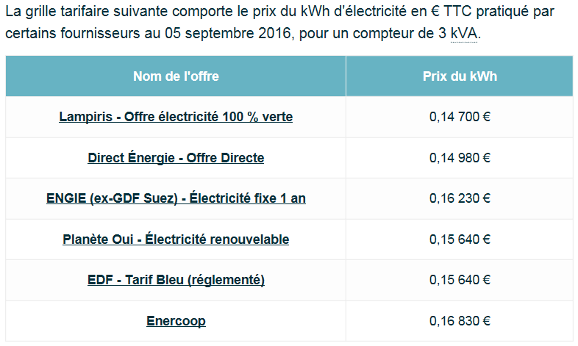
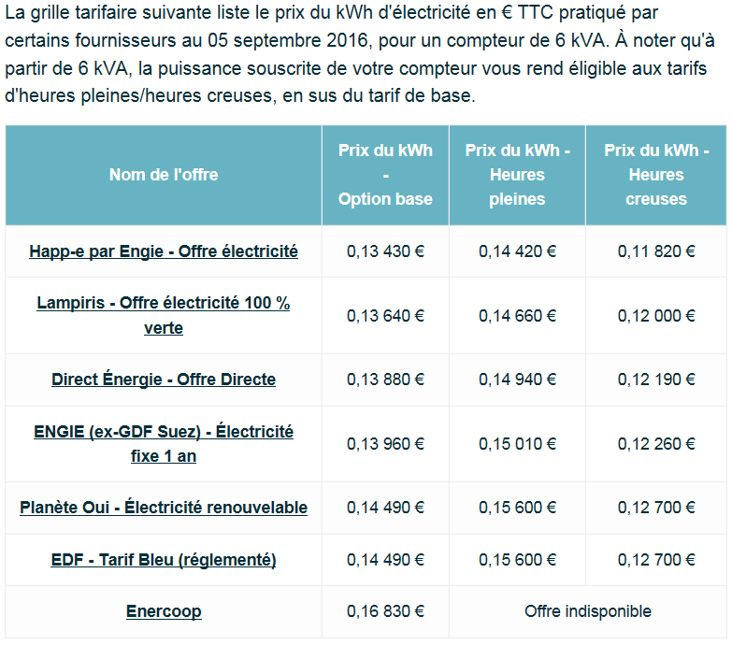
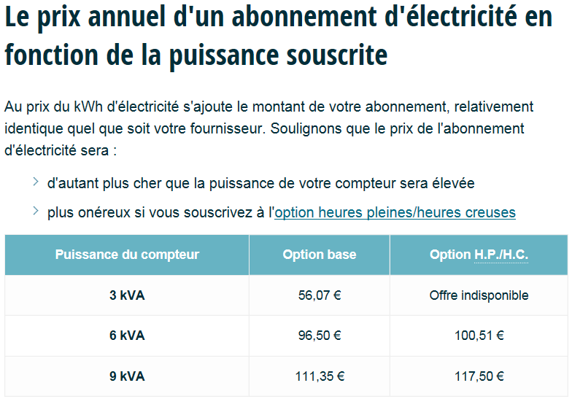
CALCULATEUR CONSOMATION ENERGETIQUE

MODE D'EMPLOI
SAISIE
RÉSULTATS
SIMULATION DU PRIX CARBONE
SOURCE DES DONNÉES

Calculateur Consomation Energétique
Entrer la valeur de la facture mensuelle, pour obtenir une estimation de la consommation énergétique annuelle. Le coefficient utilisé est une moyenne obtenue auprès de divers source, sa valeure changeant peu suivant les fournisseurs (cf. sources des données) Ce calcultateur est utilisé pour obtenir une estimation des kWh (kilo-Watt-heure) consomé dans une année si vous n'avez pas votre facture avec vous, mais que vous connaissez le montant payé par mois

 | électricité
 | Facture en €/mois | kWh / an
 | 50.00 € | 86.3 kWh

 | Fioul
 | Facture en €/mois | kWh / an
 | 50.00 € | 42.0 kWh

 | Gaz
 | Facture en €/mois | kWh / an
 | 50.00 € | 44.4 kWh

https://elyotherm.fr/comparatif-cout-energies-kwh
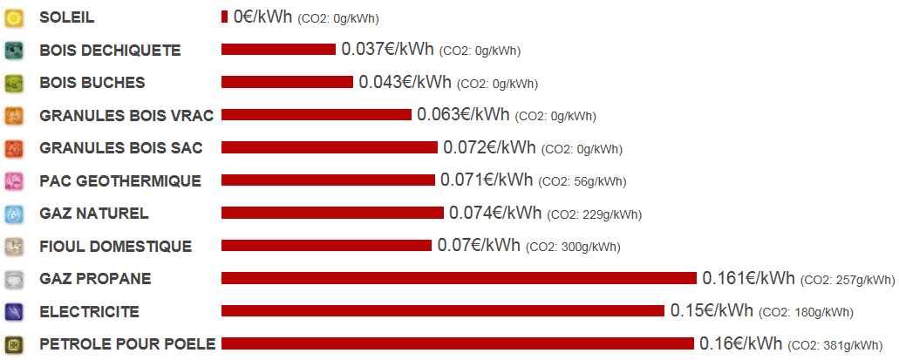

http://www.jechange.fr/energie/electricite/guides/prix-electricite-kwh-2435

Version
Version
MODE D'EMPLOI
SIMULATION DU PRIX CARBONE
SOURCE DES DONNÉES
RÉSULTATS
SAISIE

Version | Date de la version | Changement par rapport version précédente
V1.0 | 2014-09-10 | première version sous le nom MICMAC
V1.01 | 10/21/2014 | correction calcul résultat Carbone du train dans l'onglet saisie
V1.2 | 2016-10-19 | Ajout d'une aide à l'estimation énergétique dans l'onglet FAQ Ajout d'un onglet version (et ajout du contenu du fichier version du drive)

